상품제안서
투톤 서류가방 | 상품코드: S16059

 |  |  |  |  |  |  | 02-713-8555 | www.synergygift.co.kr
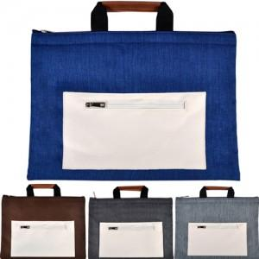

【상세/제작정보】

【인쇄/포장옵션】 | 실크 / OPP(비닐)

【공급단가】 | 수량 | 100~ | 300~ | 500~ | 1,000~ | 3,000~
*VAT별도 | 기본형 | 7,700원 | 7,400원 | 7,200원 | 7,100원 | 6,950원
 | 포켓추가 | 8,500원 | 8,100원 | 7,900원 | 7,850원 | 7,650원

【상품 URL】 | https://www.synergygift.co.kr:443/src/goods_detail.php?gdno=8903

